本科
院系： 专业名称：
学院： |  |  |  | 专业：
姓 名 | 侯捷 | 性别 | 男 | 政治面貌 |  | 团员 |  | 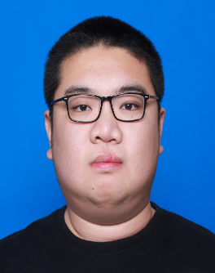
出生年月 | 1995-07-01 | 民族 | 汉族 | 身体状况 |  | 良好
培养方式 | 非定向 | 语种 | 英语 | 学 历 |  | 本科生毕业
学 号 | 140420227 | 学制 | 4 | 毕业时间 |  | 201907
家庭地址 | 山东省淄博市张店区共青团东路35号 9号楼2单元601室
通信地址 | 山东省威海市环翠区文化西路2号 哈尔滨工业大学(威海) |  |  |  |  |  | 邮政编码 | 255200
电子信箱 | z.g.13@163.com |  |  |  |  |  | 联系电话 | 13176244325
个人爱好及特长 | 无
外语语种及水平 | CET4 446
主要社会实践和科技活动 | 腾讯科技(深圳)有限公司 TEG(技术工程事业群) 2018.6 — 2018.8 信息安全部 策略运营中心 用户策略组 前期基于faiss开发了亿级海量高纬向量相似检索模块，学习scala使用spark进行亿级用户关系链挖掘及社群划分 后期参与部门实习生mini项目，担任PM及内容安全部分的开发工作；协调开发进度，设计实现了一整套保证项目内容安全的子系统 哈尔滨工业大学 网络与信息安全技术研究中心 2015.10 — 2018.6 域名体系安全技术研究室 恶意域名组 作为研究室核心成员，主要负责域名安全相关工作，包括域名基础数据获取、恶意域名挖掘、关联分析、基础数据统计分析； 另外，负责研究室数据库的维护、设计与优化等工作；作为技术负责人带领团队进行项目开发，向研究室主任负责

大学期间奖励情况 | 于2017获得 第十届全国大学生信息安全竞赛 作品赛 全国三等奖

院系评语 |  |  |  |  | 学校意见
技术水平较强,踏实肯干，抗压能力强,有过多次带领团队与主导项目开发的经历,域名安全、后台开发、数据处理与分析领域经验比较丰富，对于新技术及开源社区兴趣浓厚 |  |  |  |  | 同意推荐

院系负责人签字： （公章）

2018-09-10 |  |  |  |  | 2018-09-11

注：成绩单由所在院系打印并签章，其它证明及自荐材料附后。

